Визуализатор данных Visio
Функциональная блок-схема — визуализатор данных
Три простых этапа, позволяющих создавать схемы процессов на основе данных.

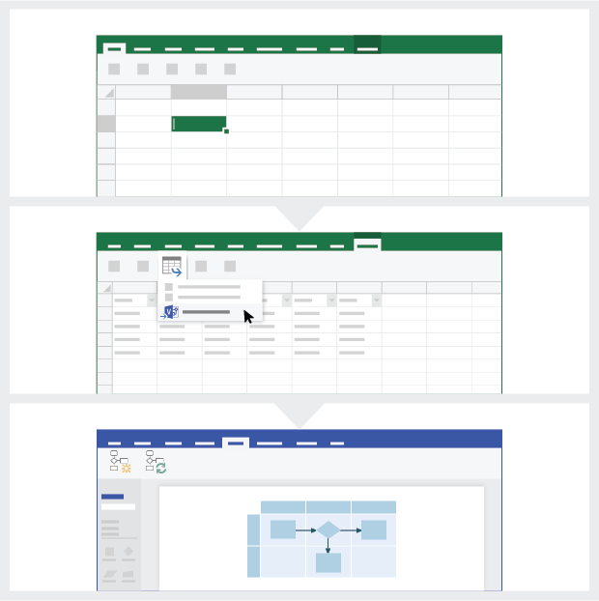
 | 1 | Добавьте данные своего процесса С помощью этого шаблона Excel добавьте данные своего процесса на лист под названием "Карта процесса".

 | 2 | Экспорт в Visio Выделите таблицу на листе "Карта процесса", чтобы открыть вкладку "Работа с таблицами | Конструктор". Выберите параметр экспорта и нажмите кнопку "Экспорт таблицы в схему Visio", чтобы создать схему в Visio.

 | 3 | Создайте схемы Visio создает фигуры и соединительные линии, а также автоматически формирует макет.

Общие сведения о карте процесса >

 |  | Примечание. Эта функция доступна только в Visio Pro для Office 365. Если Visio Pro не установлен, вы не сможете воспользоваться функцией экспорта таблицы в схему Visio.

Общие сведения о карте процесса
Функциональная блок-схема — визуализатор данных
Этот лист поможет вам понять, для чего предназначены столбцы данных на карте процесса.

Идентификатор шага процесса
Значения в этом столбце должны уникальным образом идентифицировать этапы вашего процесса, например 1, 2, 3… или P100, P200, P300… Это обязательное поле.

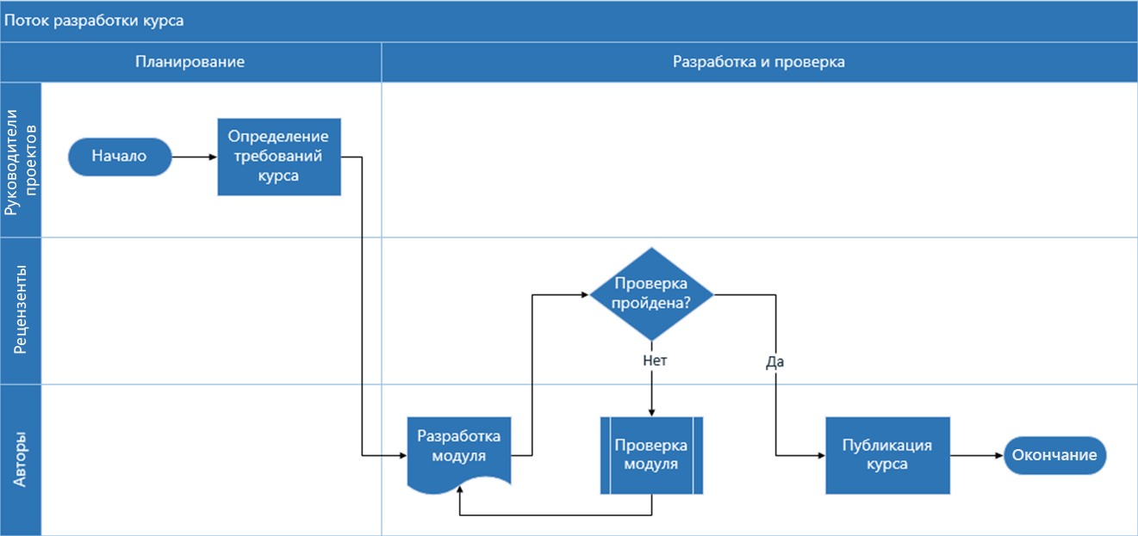
Описание шага процесса
Этот столбец содержит короткие описания этапов процесса. Описание отображается в виде текста фигур, соответствующих шагам процесса в Visio.

Идентификатор следующего шага
Этот столбец содержит идентификаторы следующих шагов для различных этапов. Обратите внимание: если у шага процесса несколько следующих шагов, они вводятся через запятую, например "2,3" или "P200,P300".

Метка соединительной линии
Этот столбец содержит текст исходящих соединительных линий для шагов процесса. Обратите внимание: если у шага процесса несколько следующих шагов, метки в этом столбце вводятся через запятую (например, "Да,Нет") в том же порядке, что и следующие этапы.

Тип фигуры
В этом столбце вводятся ключевые слова для различных типов фигур. Он содержит список всех доступных фигур блок-схемы в Visio. Рекомендуется выбирать значения типов фигур из числа доступных в раскрывающемся списке.

Итак, начнем >
Функция
Добавьте в этот столбец функцию или дорожку, к которой относится соответствующий шаг процесса.

Этап
Добавьте в этот столбец этап, к которому относится соответствующий шаг процесса.

Метаданные/данные метрик
Остальные столбцы содержат метрики и метаданные для шагов процесса. Дополнительных столбцов может быть сколько угодно.

Пробная версия Visio Pro
Попробовать
Хотите испытать эту функцию?
Скачайте пробную версию Visio Pro для Office 365.

